1. Açıklamalar
Açıklamalar
Elektronik tablonuzun içinde kalan açıklamaları kullanarak belirli bir hücreye yönelik geri bildirim sağlayın.
Sağdaki tabloyu kullanarak deneyin:
 |  | E-posta | Müşteri Adı
1 | G5’e dokunun. | Merve.Demir@fourthcoffee.com | Merve Demir
 |  | Ahmet.Ozturk@northwindtraders.com | Ahmet Özturk
2 | Kalem düğmesine, ardından Gözden Geçir > Yorum’ya dokunun ve bir şeyler yazın. | Ibrahim.Kaya@litwareinc.com | İbrahim Kaya
 |  | Salih.Ozkan@northwindtraders.com | Salih Özkan
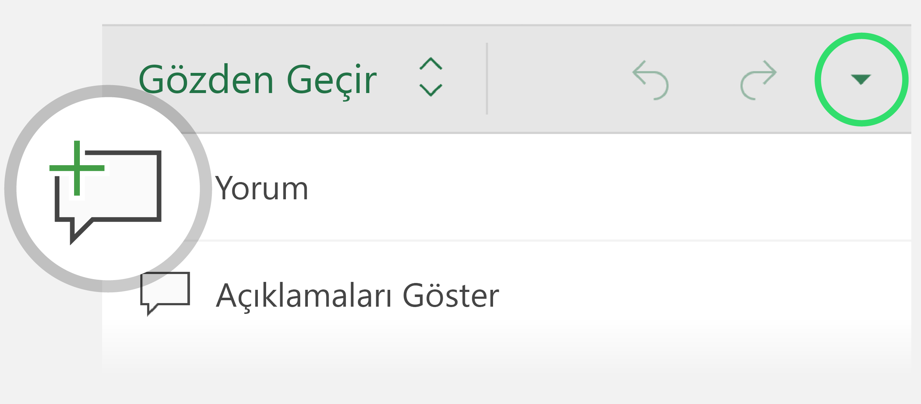
 |  | Recep.Simsek@northwindtraders.com | Recep Şimşek
 |  | Emel.Mert@adventure-works.com | Emel Mert

3 | Elektronik tablonun daha fazla kısmını görmek için açıklama bölmesini kapatın.

4 | Bölmeyi açmak için açıklama balonuna dokunun ve bölmeyi kapatmak için yeniden dokunun.

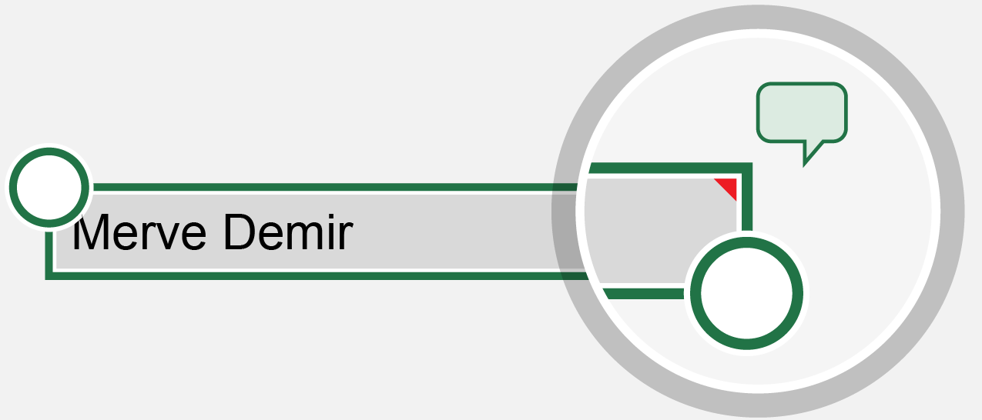

İpucu: Açıklama içeren hücreler kırmızı bir üçgenle işaretlenir.

2. Formüller
Dokunmatik cihazlar için tasarlandı
Excel, tüm dokunmatik cihazlarda çalışır. Tek dokunuşla kolayca değişiklik yapabilirsiniz.
Sağdaki tabloyu kullanarak deneyin:
 |  | Çeyrek | Satışlar
1 | G9 hücresine ve sonra Formüller düğmesine dokunun. | Çeyrek 1 | 37,297.00 ₺
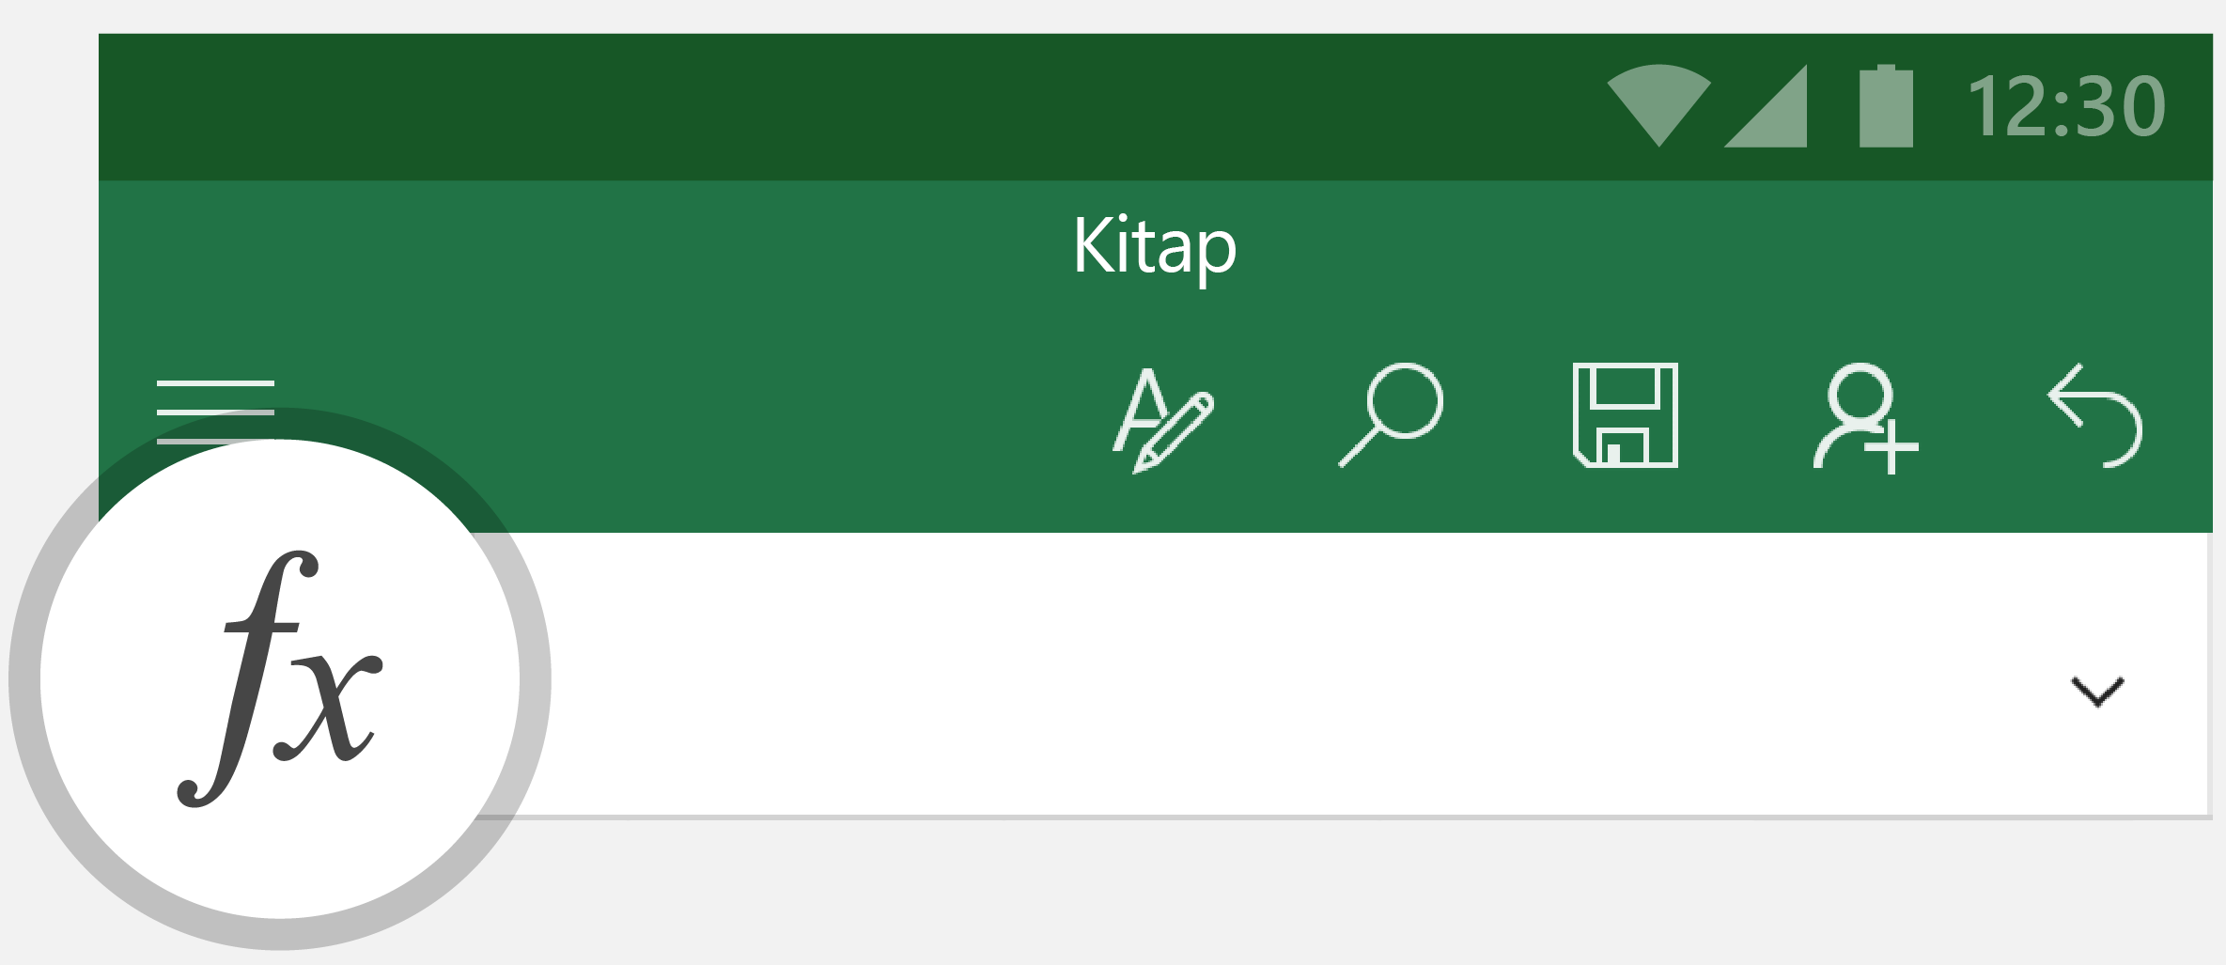
 |  | Çeyrek 2 | 472,928.00 ₺
 |  | Çeyrek 3 | 210,456.00 ₺
 |  | Çeyrek 4 | 78,123.00 ₺
 |  | Toplam

2 | TOPLA’ya dokunun. Formül çubuğu =TOPLA(sayı1; sayı2; ...) şeklinde değişir

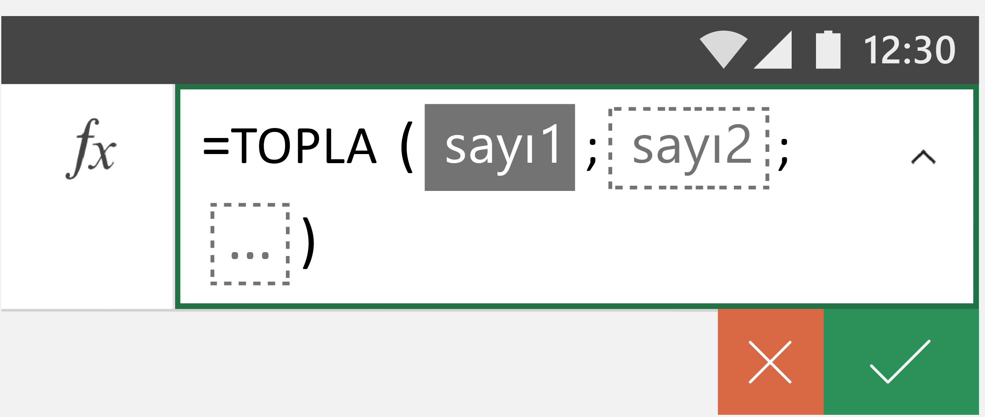

3 | G5’e dokunup seçim tutamacını G6, G7 ve G8 hücrelerini içerecek şekilde sürükleyin.
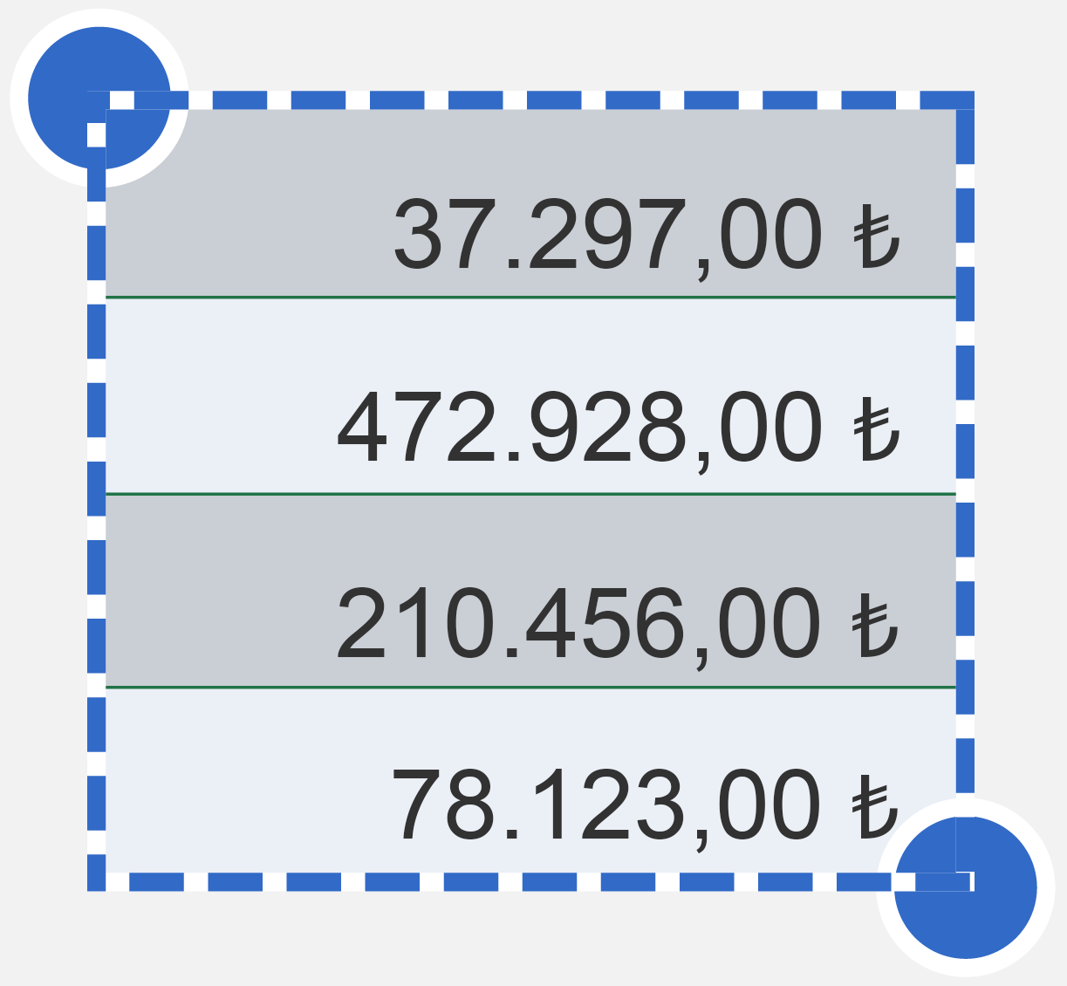

4 | Sonucu görmek için onay işaretine dokunun.

3. Sıralama ve Filtreleme
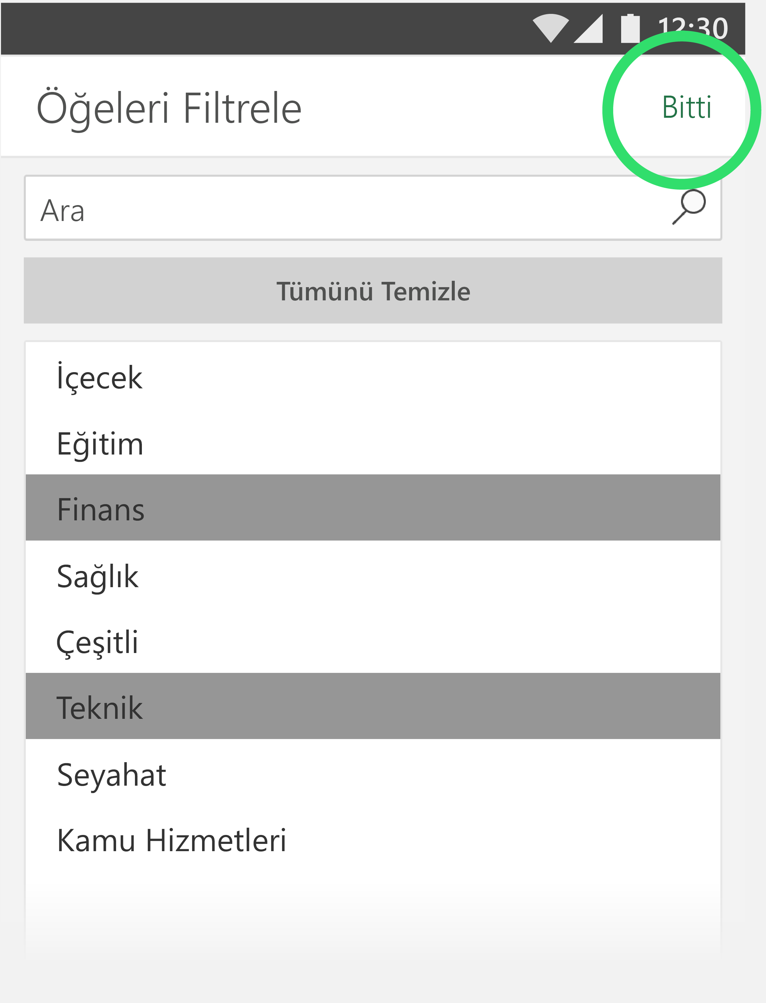
Verileri sıralama ve filtreleme
Sıralayarak veya odağınızı daraltarak verilerinizi anlamlı hale getirin.
Sağdaki tabloyu kullanarak deneyin:
 |  | Şirket | Sektör | Ç1 Satışları
1 | En çok hangi şirketin satış yaptığını görmek için Ç1 Satışları’nın yanındaki oka dokunun. | A. Datum Corporation | Teknik | 195,449.00 ₺
 |  | Adventure Works | Seyahat | 123,721.00 ₺
 |  | Blue Yonder Airlines | Seyahat | 934,763.00 ₺
2 | En Büyükten En Küçüğe’ye dokunarak en yüksekten en düşüğe doğru sıralayın. | City Power & Light | Kamu Hizmetleri | 299,293.00 ₺
 |  | Coho Vineyard | İçecek | 228,783.00 ₺
 |  | Consolidated Messenger | Teknik | 579,825.00 ₺
 |  | Contoso Pharmaceuticals | Sağlık | 371,570.00 ₺
 |  | Contoso, Ltd | Çeşitli | 239,219.00 ₺
3 | Teknik ve Finans sektörlerinin durumu nasıl? Sektör seçeneğinin yanındaki oka dokunup Öğeleri Filtrele’ye dokunun. | Fabrikam, Inc. | Kamu Hizmetleri | 639,630.00 ₺
 |  | Fourth Coffee | İçecek | 876,740.00 ₺
 |  | Graphic Design Institute | Eğitim | 788,390.00 ₺
 |  | Humongous Insurance | Finans | 682,545.00 ₺
 |  | Litware, Inc. | Teknik | 902,264.00 ₺
 |  | Lucerne Publishing | Çeşitli | 905,906.00 ₺
4 | Finans ve Teknik’e dokunarak sektörleri seçin ve sonuçları görüntülemek için Bitti’ye dokunun. | Margie's Travel | Seyahat | 289,570.00 ₺

